260601 (total)
MELASMA-X PRICE LIST
No. | IMAGE | PRODUCT NAME | On-Line | 1 ea WEIGHT | IN CARTON | PRODUCT BAR CODE | CARTON SIZE (mm) | WEIGHT(kg) | SUPPLY PRICE (-VAT)
1 | 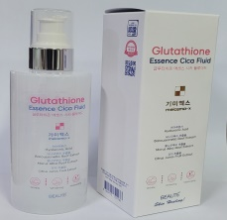 | MELASMA-X GLUTATHIONE ESSENCE FLUID (200ml) 기미엑스 글루타치온 엣센스 시카 플루이드 (200ml) | 26,000 | 267g | 40 | 8809715722137 | 480*305*200 | 11.80 | ₩5,000
2 | 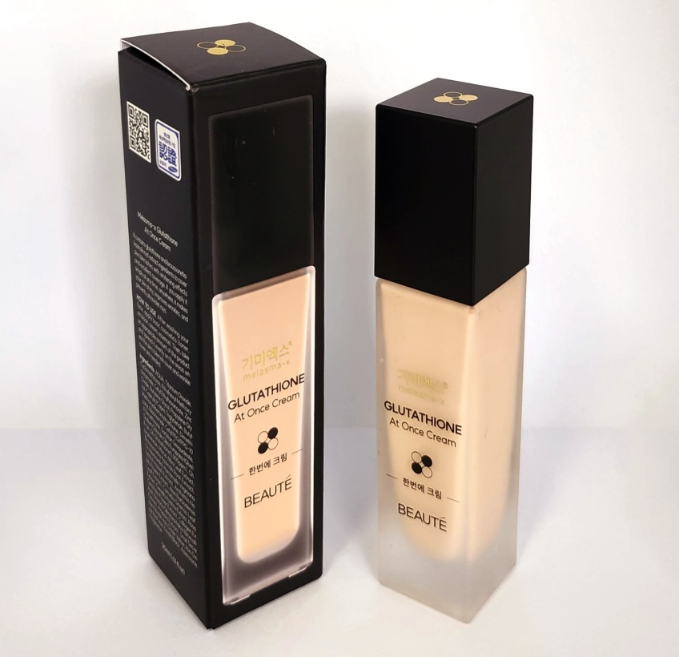 | MELASMA-X GLUTATHIONE AT ONCE CREAM (30ml) 기미엑스 글루타치온 한번에 크림 (30ml) | 19,800 | 160g | 96 | 8809715723073 | 447*305*160 | 16.00 | ₩3,560
3 | 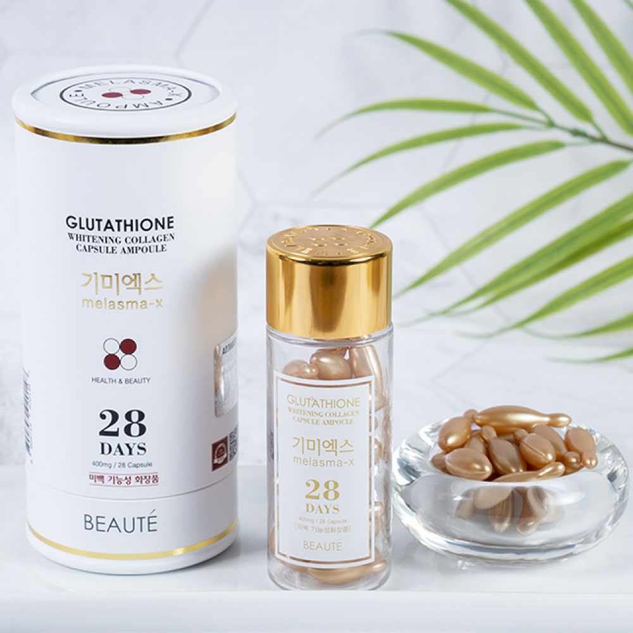 | MELASMA-X GLUTATHIONE WHITENING COLLAGEN CAPSULE AMPOULE 기미엑스 글루타티온 화이트닝 콜라겐 캡슐앰플 (40mg *28pcs) | 39,900 | 82g | 70 | 8809759920148 | 595*395*145 | 5.60 | ₩8,330
4 | 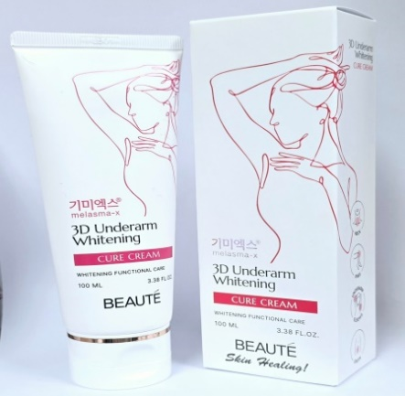 | MELASMA-X 3D UNDERARM WHITENING CURE CREAM (100ml) 기미엑스 3D 언더암 화이트닝 큐어크림 (100ml) | 22,000 | 133g | 55 | 8809715723486 | 470*300*184 | 7.91 | ₩3,890
5 | 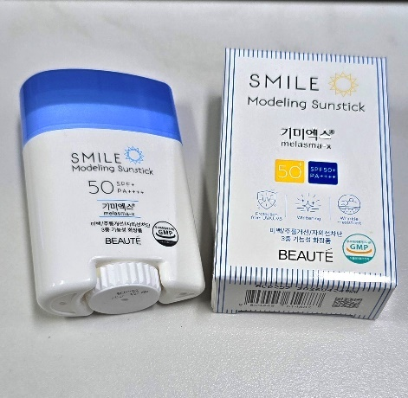 | MELASMA-X SMILE MODELING SUN STICK (22g) 기미엑스 스마일 모델링 썬스틱 (22g) | 18,000 | 58g | 80 | 8809445614887 | 450*280*100 | 5.50 | ₩3,670
6 | 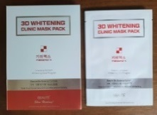 | MELASMA-X 3D WHITENING CLINIC MASK PACK (30ml *10pcs) 기미엑스3D화이트닝 클리닉 마스크팩 (30ml*10pcs) | 22,000 | 450g | 30 | 8809715721116 | 460*360*230 | 14.20 | ₩4,440
7 | 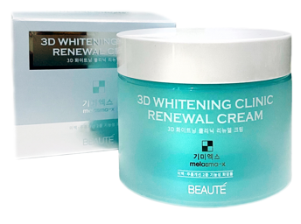 | MELASMA-X 3D WHITENING CLINIC RENEWAL CREAM (100ml) 기미엑스3D화이트닝 클리닉 리뉴얼 크림 (100ml) | 25,900 | 209g | 48 | 8809715721970 | 530*360*165 | 10.95 | ₩5,000
8 |  | MELASMA-X 3D AQUA UTRA TONE UP SUNCREAM (50ml) 기미엑스 3D 아쿠아 울트라 톤업 선크림 (50ml) | 28,000 | 77g | 96 | 8809715722281 | 475*310*195 | 8.10 | ₩3,560
9 | 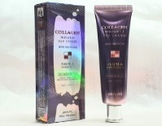 | MELASMA-X COLLAGEN WRINKLE EYE CREAM (45ml) 기미엑스-콜라겐 링클 아이크림 (45ml) | 19,800 | 68g | 100 | 8809715720454 | 510*310*195 | 7.20 | ₩2,780
10 | 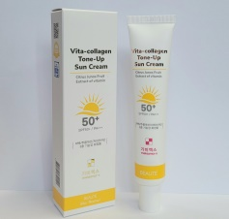 | MELASMA-X VITA-COLLAGEN TONE-UP SUN CREAM (45ml) 기미엑스 비타콜라겐 톤업 선크림 (45ml) | 18,000 | 68g | 100 | 8809715722120 | 510*310*195 | 7.60 | ₩2,220
11 | 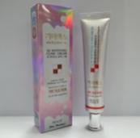 | MELASMA-X 3D WHITENING CLINIC RENEWAL CREAM (40ml) 기미엑스3D화이트닝 클리닉 리뉴얼 크림 (40ml) | 19,800 | 63g | 110 | 8809715720751 | 510*310*200 | 7.60 | ₩3,450
12 | 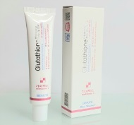 | MELASMA-X GLUTATHIONE BRIGHTENING TONE UP CREAM (45ml) 기미엑스 글루타치온 브라이트닝 톤업크림 (45ml) | 22,000 | 67g | 105 | 8809715721574 | 510*310*195 | 7.50 | ₩3,220
13 |  | MELASMA-X GLUTATHIONE HYALURONIC SKINTONER (210ml) 기미엑스 글루타치온 히아루로닉 스킨토너 (210ml) | 24,000 | 265g | 40 | 8809715722793 | 480*305*200 | 11.80 | ₩4,670
14 | 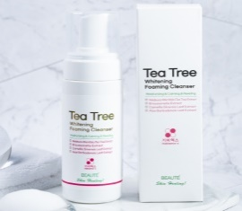 | MELASMA-X TEA TREE WHITENING FOAMING CLEANSER (150ml) 기미엑스-티트리 화이트닝 포밍 클렌져 (150ml) | 12,900 | 231 g | 40 | 8809715722564 | 420*275*197 | 9.70 | ₩2,220
15 | 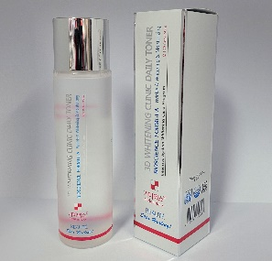 | MELASMA-X 3D WHITENING CLINIC DAILY TONER (150ml) 기미엑스3D화이트닝 클리닉 데일리 토너 (150ml) | 19,800 | 219g | 40 | 8809715722793 | 400*260*210 | 9.30 | ₩4,670
16 | 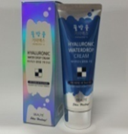 | MELASMA-X HYALURONIC WATERDROP CREAM (80ml) 기미엑스 히아루로닉 물방울크림 (80ml) | 19,800 | 107g | 120 | 8809534251290 | 542*240*345 | 13.70 | ₩3,330
17 | 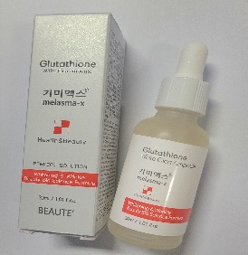 | MELASMA-X GLUTATHIOE WHITE CICA AMPOULE (30ml) 기미엑스 글루타치온 화이트 시카앰플 (30ml) | 19,800 | 93g | 120 | 8809534255625 | 365*235*245 | 11.10 | ₩2,890
18 | 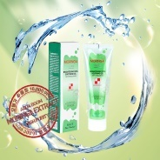 | MELASMA-X MORINGA BRIGHTENING COOL SOOTHING GEL 기미엑스 모링가 브라이트닝 쿨 수딩젤 (160ml) | 11,900 | 198 g | 50 | 8809426958672 | 500*310*220 | 10.53 | ₩2,000
19 | 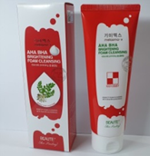 | MELASMA-X AHA BHA BRIGHTENING FOAM CLEANSING (160ml) 기미엑스-아하바하 브라이트닝 폼 클렌징 (160ml) | 11,900 | 198 g | 50 | 8809426958672 | 500*310*220 | 10.53 | ₩2,000
20 | 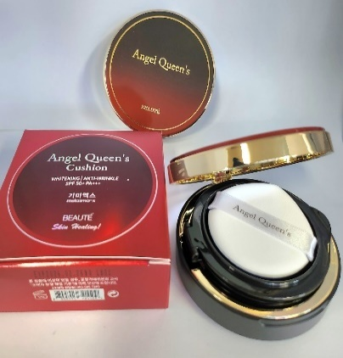 | MELASMA-X ANGEL QUEEN'S CUSHION (16g) 기미엑스 엔젤 퀸즈쿠션 (16g) | 25,000 | 117g | 75 | 8809715721109 | 465*295*199 | 9.30 | ₩5,000
21 | 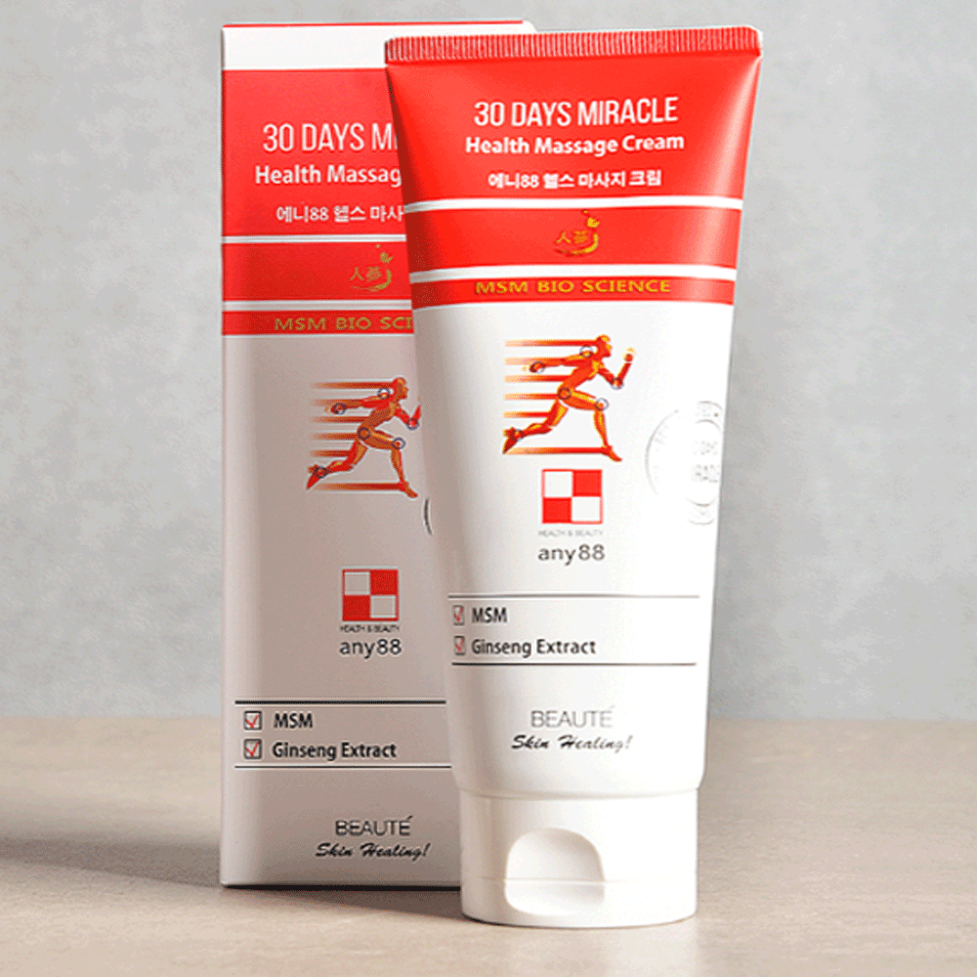 | ANY88 HEALTH MASSAGE CREAM (150ml) 에니88 헬스 맛사지크림 (150ml) | 14,900 | 188g | 50 | 8809715722397 | 470*320*205 | 10.05 | ₩3,000
22 | 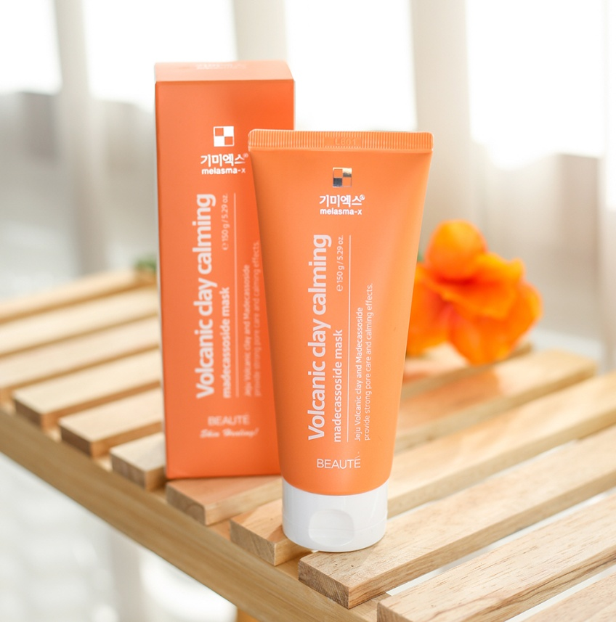 | MELASMA-X VOLCANIC CLAY CALMING MADECASSOSIDE MASK (150g) 기미엑스 화산송이 클레이 카밍 마데카소사이드 마스크 | 14,900 | 150g | 50 | 8809715722298 | 470*320*205 | 10.05 | ₩3,000
23 | 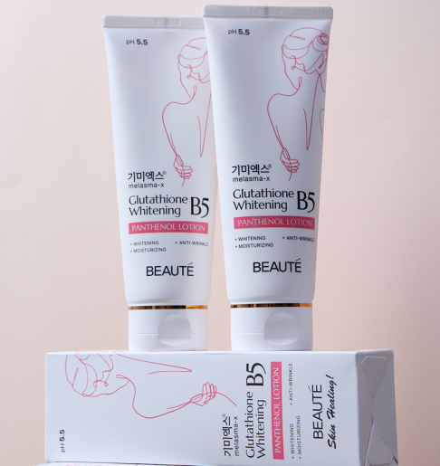 | MELASMA-X Glutathione Whitening B5 Panthenol Lotion (160ml) 기미엑스 글루타치온 화이트닝B5 판테놀 로션 (160ml) | 28,000 | 202g | 50 | 8809715723608 | 480*305*208 | 10.70 | ₩4,440
24 | 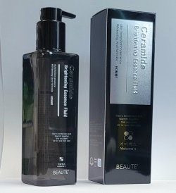 | MELASMA-X CERAMIDE BRIGHTENING ESSENCE FLUID homme (250ml) 기미엑스 세라마이드 브라이트닝 에센스 플루이드 옴므 (250ml) | 24,900 | 316g | 40 | 8809715722243 | 478*295*208 | 13.40 | ₩4,780
25 | 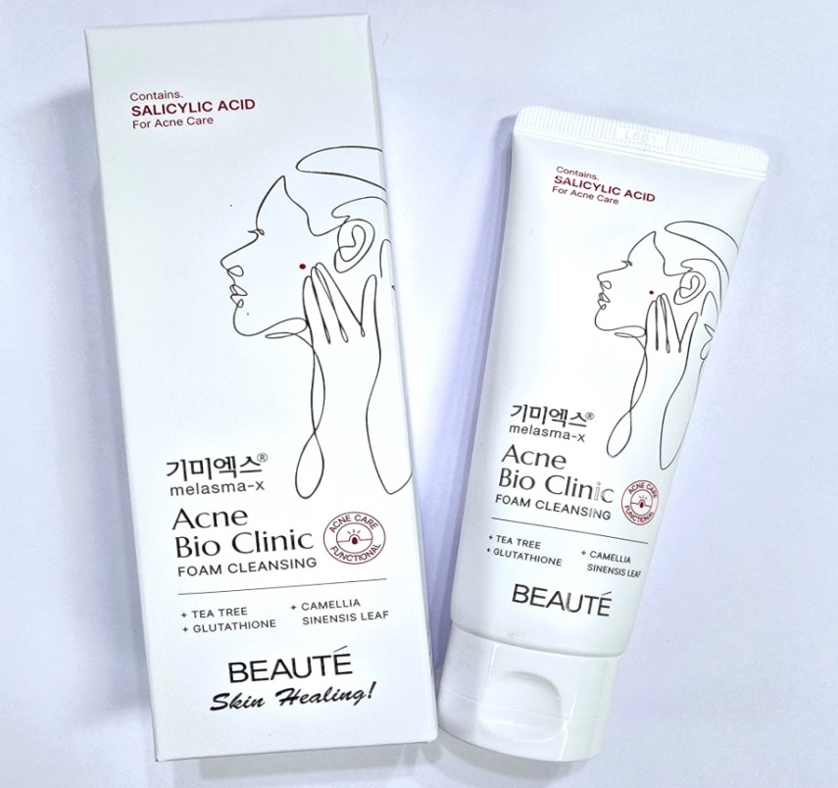 | MELASMA-X ACNE BIO CLINIC FOAM CLEANSING (120ml) 기미엑스 애크니바이오 클리닉 폼 클렌징 (160ml) | 11,900 | 158g | 60 | 8809715722519 | 430*356*195 | 9.94 | ₩2,220
26 | 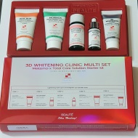 | MELASMA-X 3D WHITENING CLINIC MULTI 5 SET 기미엑스3D화이트닝 클리닉 멀티 5종세트 | 24,000 | 232g | 40 | 8809715721130 | 450*360*310 | 9.90 | ₩8,880
 | 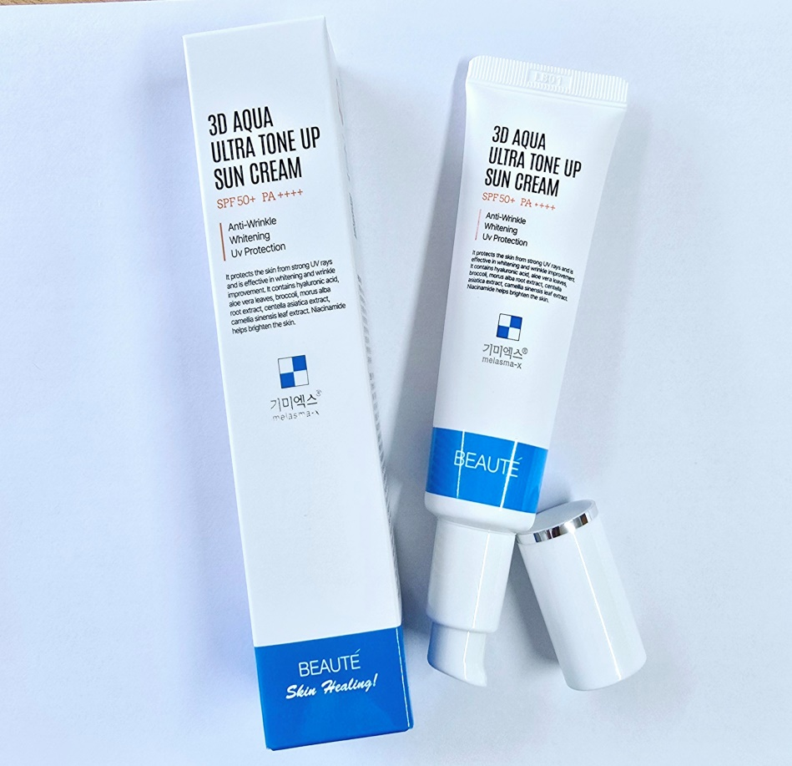 | TOTAL(합 계)

